ЗАКАЗ
 |  |  |  |  |  | СИСИТЕМА СКИДОК от 30 000 - 30% от 60 000 - 50%
№ | НАИМЕНОВАНИЕ | МОДЕЛЬ | ЦВЕТ | РАЗМЕР | ИЗОБРАЖЕНИЕ | РРЦ | НАЛИЧИЕ | ЗАКАЗ | СУММА | Комментарии
 | КУРТКА | КУРТКА "КИМОНО" | красный | S |  | 5490 | Есть в наличии |  | 0
 |  |  | красный | M |  | 5490 | Есть в наличии |  | 0
 |  |  | красный | L |  | 5490 | Есть в наличии |  | 0
 |  |  | темно-синий | S |  | 5490 | Есть в наличии |  | 0
 |  |  | темно-синий | M |  | 5490 | Есть в наличии |  | 0
 |  |  | темно-синий | L |  | 5490 | Есть в наличии |  | 0
 |  |  | черный | S |  | 5490 | Есть в наличии |  | 0
 |  |  | черный | M |  | 5490 | Есть в наличии |  | 0
 |  |  | черный | L |  | 5490 | Есть в наличии |  | 0
 | КУРТКА | КУРТКА ДВУХСТОРОННЯЯ | красный/черный | S |  | 7490 | Есть в наличии |  | 0
 |  |  | красный/черный | M |  | 7490 | Есть в наличии |  | 0
 |  |  | красный/черный | L |  | 7490 | Нет в наличии |  | 0
 |  |  | серый/черный | S |  | 7490 | Есть в наличии |  | 0
 |  |  | серый/черный | M |  | 7490 | Есть в наличии |  | 0
 |  |  | серый/черный | L |  | 7490 | Есть в наличии |  | 0
 | ПАЛЬТО | ПАЛЬТО СТЕГАНОЕ С ПОЛОСОЙ | красный/серый | S |  | 6490 | Нет в наличии |  | 0
 |  |  | красный/серый | M |  | 6490 | Нет в наличии |  | 0
 |  |  | красный/серый | L |  | 6490 | Есть в наличии |  | 0
 |  |  | темно-синий/красный | S |  | 6490 | Нет в наличии |  | 0
 |  |  | темно-синий/красный | M |  | 6490 | Нет в наличии |  | 0
 |  |  | темно-синий/красный | L |  | 6490 | Есть в наличии |  | 0
 | ПАЛЬТО | ПАЛЬТО СТЕГАНОЕ ОДНОТОННОЕ | бежевый | S |  | 6990 | Есть в наличии |  | 0
 |  |  | бежевый | M |  | 6990 | Есть в наличии |  | 0
 |  |  | бежевый | L |  | 6990 | Есть в наличии |  | 0
 |  |  | голубой | S |  | 6990 | Есть в наличии |  | 0
 |  |  | голубой | M |  | 6990 | Есть в наличии |  | 0
 |  |  | голубой | L |  | 6990 | Есть в наличии |  | 0
 |  |  | красный | S |  | 6990 | Есть в наличии |  | 0
 |  |  | красный | M |  | 6990 | Есть в наличии |  | 0
 |  |  | красный | L |  | 6990 | Есть в наличии |  | 0
 |  |  | черный | S |  | 6990 | Есть в наличии |  | 0
 |  |  | черный | M |  | 6990 | Есть в наличии |  | 0
 |  |  | черный | L |  | 6990 | Есть в наличии |  | 0
 |  |  | золотой | S |  | 8990 | Есть в наличии |  | 0
 |  |  | золотой | M |  | 8990 | Есть в наличии |  | 0
 |  |  | золотой | L |  | 8990 | Есть в наличии |  | 0
 | ПАЛЬТО | ПАЛЬТО СТЕГАНОЕ С КАПЮШОНОМ | красный | S |  | 9490 | Есть в наличии |  | 0
 |  |  | красный | M |  | 9490 | Есть в наличии |  | 0
 |  |  | красный | L |  | 9490 | Есть в наличии |  | 0
 |  |  | серый | S |  | 9490 | Есть в наличии |  | 0
 |  |  | серый | M |  | 9490 | Есть в наличии |  | 0
 |  |  | серый | L |  | 9490 | Есть в наличии |  | 0
 |  |  | бежевый | S |  | 9490 | Есть в наличии |  | 0
 |  |  | бежевый | M |  | 9490 | Есть в наличии |  | 0
 |  |  | бежевый | L |  | 9490 | Есть в наличии |  | 0
 |  |  | золотой | S |  | 11990 | Есть в наличии |  | 0
 |  |  | золотой | M |  | 11990 | Есть в наличии |  | 0
 |  |  | золотой | L |  | 11990 | Есть в наличии |  | 0
 | ШАРФ | ШАРФ СТЕГАНЫЙ С ПОЛОСОЙ | красный/серый | one size |  | 1590 | Есть в наличии |  | 0
 |  |  | темно-синий/красный | one size |  | 1590 | Есть в наличии |  | 0
 |  |  | черный/лимон | one size |  | 1590 | Есть в наличии |  | 0
 | ШАРФ | ШАРФ СТЕГАНЫЙ ОДНОТОННЫЙ | красный | one size |  | 1590 | Есть в наличии |  | 0
 |  |  | черный | one size |  | 1590 | Есть в наличии |  | 0
 |  |  | голубой | one size |  | 1590 | Есть в наличии |  | 0
 |  |  | золотой | one size |  | 2190 | Есть в наличии |  | 0
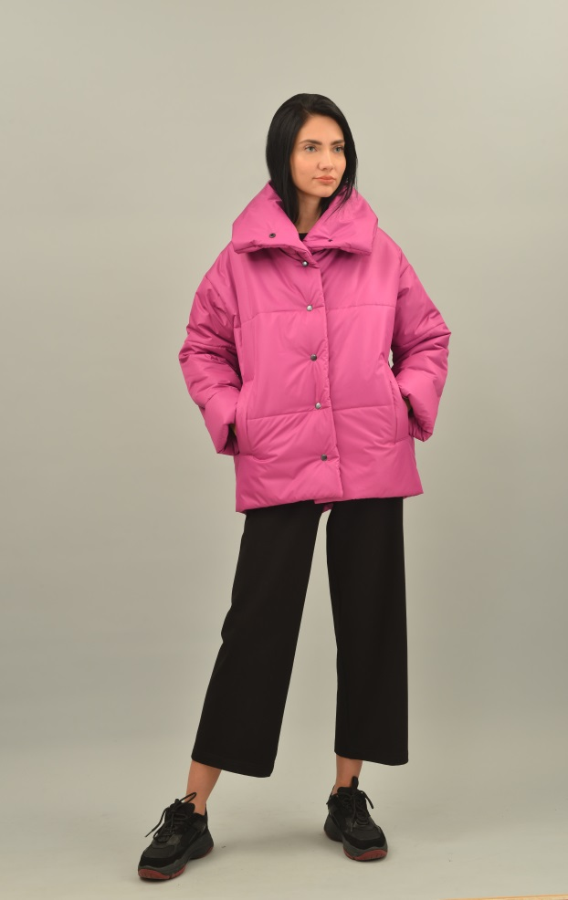
 | КУРТКА | КУРТКА ЗИМНЯЯ | оранж | S |  | 5490 | Есть в наличии |  | 0
 |  |  | оранж | M |  | 5490 | Есть в наличии |  | 0
 |  |  | оранж | L |  | 5490 | Есть в наличии |  | 0
 |  |  | зеленый | S |  | 5490 | Есть в наличии |  | 0
 |  |  | зеленый | M |  | 5490 | Есть в наличии |  | 0
 |  |  | зеленый | L |  | 5490 | Есть в наличии |  | 0
 |  |  | фиалка | S |  | 5490 | Есть в наличии |  | 0
 |  |  | фиалка | M |  | 5490 | Есть в наличии |  | 0
 |  |  | фиалка | L |  | 5490 | Есть в наличии |  | 0
 |  |  | золотой | S |  | 7490 | Есть в наличии |  | 0
 |  |  | золотой | M |  | 7490 | Есть в наличии |  | 0
 |  |  | золотой | L |  | 7490 | Есть в наличии |  | 0
 |  |  | черный металик | S |  | 7490 | Есть в наличии |  | 0
 |  |  | черный металик | M |  | 7490 | Есть в наличии |  | 0
 |  |  | черный металик | L |  | 7490 | Есть в наличии |  | 0
 | СУМКА | СУМКА СТЕГАННАЯ БОЛЬШАЯ | КРАСНЫЙ |  |  | 2300 | Есть в наличии |  | 0
 |  |  | СЕРЫЙ |  |  | 2300 | Есть в наличии |  | 0
 |  |  | ЧЕРНЫЙ |  |  | 2300 | Есть в наличии |  | 0
 |  |  | СИНИЙ |  |  | 2300 | Есть в наличии |  | 0
 | СУМКА | СТЕГАННАЯ МАЛАЯ | КРАСНЫЙ |  |  | 1900 | Есть в наличии |  | 0
 |  |  | СЕРЫЙ |  |  | 1900 | Есть в наличии |  | 0
 |  |  | СИНИЙ |  |  | 1900 | Есть в наличии |  | 0
 |  |  | ЛИМОН |  |  | 1900 | Есть в наличии |  | 0
 |  |  | ФУКСИЯ |  |  | 1900 | Есть в наличии |  | 0
 |  |  | ЗОЛОТОЙ |  |  | 1900 | Есть в наличии |  | 0
 |  |  | ЧЕРНЫЙ |  |  | 1900 | Есть в наличии |  | 0
 | СУМКА | СУМКА КАПЛЯ | ФУКСИЯ |  |  | 990 | Есть в наличии |  | 0
 |  |  | ХАКИ |  |  | 990 | Есть в наличии |  | 0
 |  |  | ЧЕРНЫЙ |  |  | 990 | Есть в наличии |  | 0
 | СУМКА | СУМКА ШОПЕР | ЧЕРНЫЙ |  |  | 2490 | Есть в наличии |  | 0
 |  |  | ЛИМОН |  |  | 2490 | Есть в наличии |  | 0
 |  |  | ЗОЛОТОй |  |  | 2490 | Есть в наличии |  | 0
 | ГОЛОВНЫЕ УБОРЫ | УШАНКА СТЕГАННАЯ | ЧЕРНЫЙ |  |  | 1990 | Есть в наличии |  | 0
 |  |  | голубой |  |  | 1990 | Есть в наличии |  | 0
 | ГОЛОВНЫЕ УБОРЫ | ПАНАМА СТЕГАННАЯ | ЧЕРНЫЙ |  |  | 1490 | Есть в наличии |  | 0
 |  |  | КРАСНЫЙ |  |  | 1490 | Есть в наличии |  | 0
 |  |  | ГОЛУБОЙ |  |  | 1490 | Есть в наличии |  | 0
 |  |  |  |  |  |  | СУММА |  | 0
 |  |  |  |  |  |  | СКИДКА
 |  |  |  |  |  |  | СУММА С УЧЕТОМ СКИДКИ |  | 0

